Inicio
Hospedagem - Equipe 4

Instruções:

Ao abrir o arquivo ou clicar no botão hospedagem, haverão três opções:

BOTÃO DE CADASTRAR CLIENTE: se essa opção for selecionada, um formulário será aberto para o cadastro dos dados do cliente.
As informações cadastradas nesse formulário são armazenadas na planilha "base_clientes".

BOTÃO DE GERENCIAR CLIENTES: se essa opção for selecionada, um formulário de gerenciamento dos clientes será aberto.
Nesse formulário é possível pesquisar um cliente, alterar os dados de um cliente,
excluir o cadastro de algum cliente ou reservar um quarto para o cliente desejado.

BOTÃO DE GERENCIAR RESERVA: se essa opção for selecionada, um formulário de gerenciamento das reservas será aberto.
Nesse formulário é possível pesquisar, alterar ou excluir uma reserva
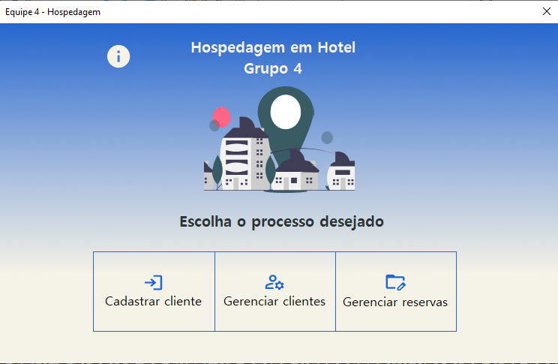
 | TELA PRINCIPAL - AO INICIAR O EXCEL A TELA PRINCIPAL SERÁ INICIALIZADA. NELA PODEREMOS ESCOLHER 3 OPÇÕES DO SISTEMA: CADASTRAR CLIENTE, GERENCIAR CLIENTES E GERENCIAR RESERVAS. O ÍCONE "i" É PARA INSTRUÇÕES, FECHA A TELA E DIRECIONA PARA ESTA PLANIHA "INÍCIO" QUE POSSUI AS INSTRUÇÕES DO SISTEMA E TAMBÉM DÁ ACESSO PARA AS PLANILHAS "base_clientes" ONDE ESTÃO OS DADOS DOS HÓSPEDES, "Quartos" CONTENDO AS INFORMAÇÕES DOS QUARTOS E "reservas" PARA OS DADOS DE RESERVAS EXECUTADAS PELO PAINEL.

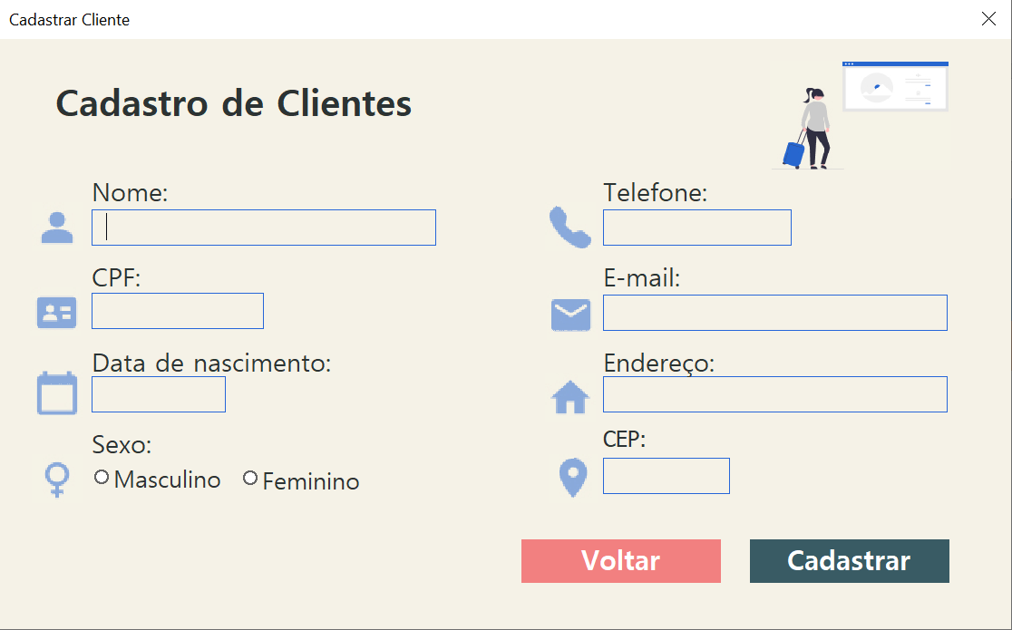
 | NA INTERFACE "Cadastrar Cliente" PODEMOS INSERIR OS DADOS DOS HÓSPEDES, TODOS OS DADOS DEVEM SER INSERIDOS PARA PODER PROSSEGUIR COM O CADASTRO DO CLIENTE E SEGUIR PARA A RESERVA DO MESMO, ALÉM DE MOSTRAR UMA CONDICIONAL REFERENTE A IDADE DO HÓSPEDE, QUE RECEBE UM DESCONTO DE ACORDO COM AS FAXIAS ETÁRIAS DETERMINADAS. AO CLICAR NO BOTÃO "Voltar" APARECERÁ UMA MSGBOX PERGUNTANDO SE REALMENTE DESEJA SAIR DA TELA DE CADASTRO, AO CONFIRMAR A TELA SERÁ FECHADA E O USUÁRIO REDIRECIONADO PARA A TELA INICIAL; CASO CONTRÁRIO PERMANECERÁ NA TELA.

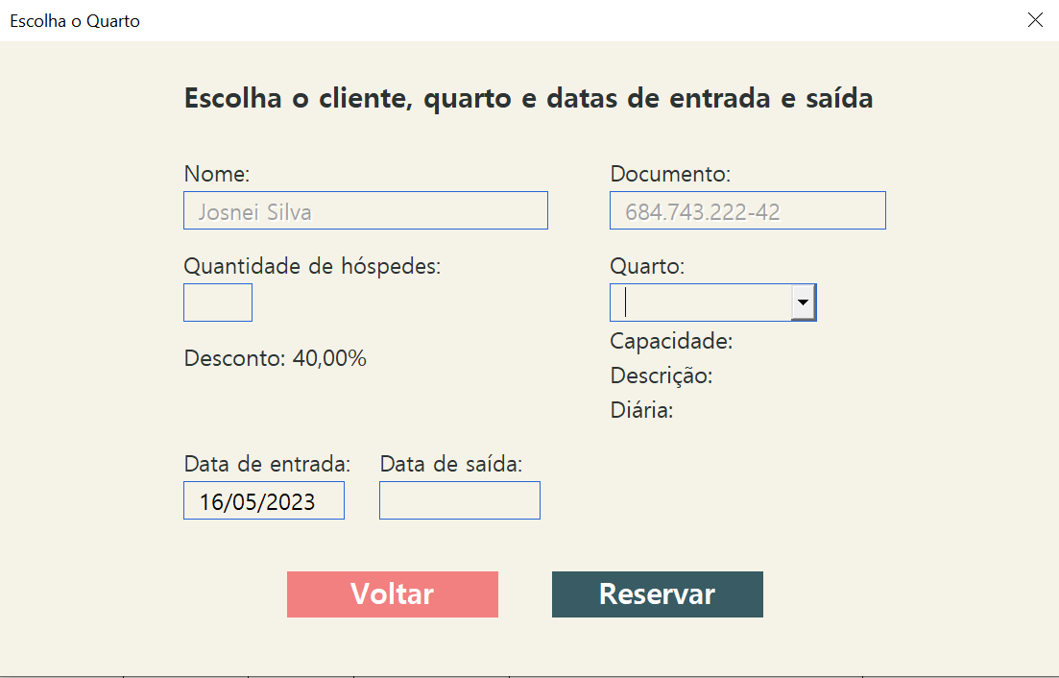
 | NA INTERFACE "Escolha o Quarto" O USUÁRIO IRÁ DIRECIONAR O NOVO HÓSPEDE CADASTRADO PARA ALGUM QUARTO DE ACORDO COM O NÚMERO DE HÓSPEDES. AO SELECIONAR O QUARTO (SÓ É LISTADO OS QUARTOS AINDA DISPONÍVEIS) MOSTRARÁ A CAPACIDADE DO QUARTO, SUA DESCRIÇÃO E O VALOR DA DIÁRIA. AO PREENCHER A DATA DE SAÍDA, SERÁ CALCULADO O VALOR TOTAL DA DIÁRIA EVIDENCIANDO O DESCONTO DIRETAMENTE NA TELA.

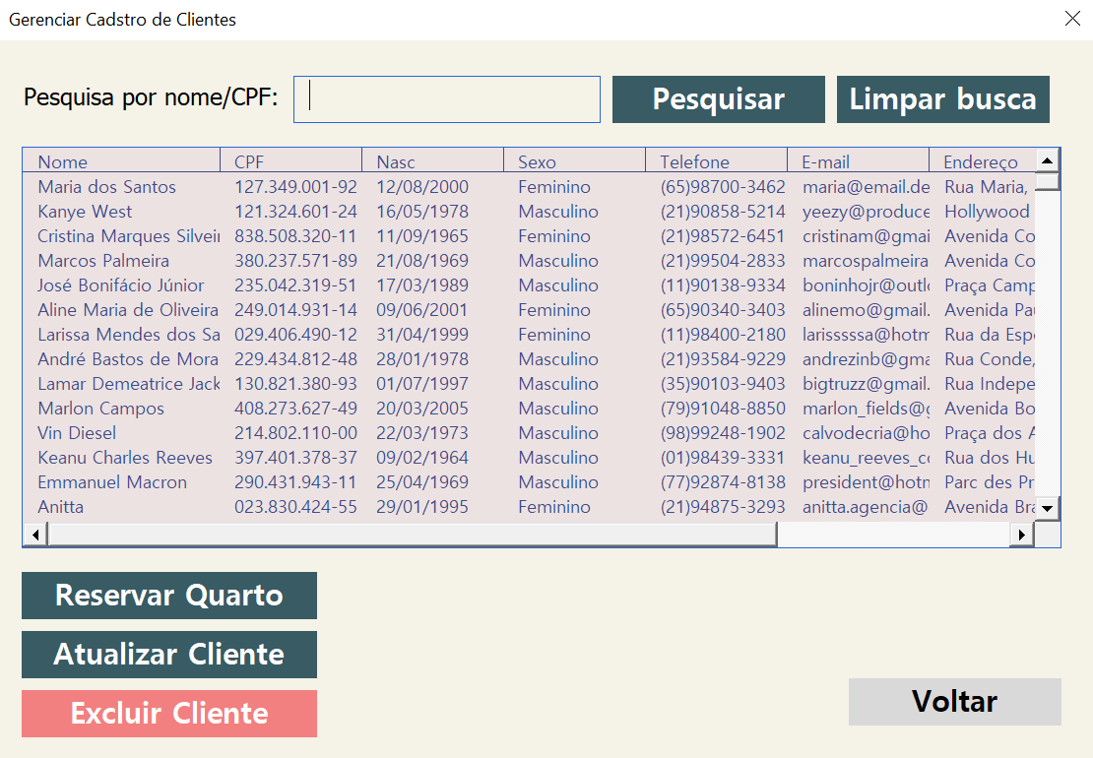
 | A TELA "Gerenciar Cadastro de Clientes" MOSTRA EM TABELA TODOS OS DADOS DOS CLIENTES. É POSSÍVEL TAMBÉM ENCONTRAR OS HÓSPEDES PELO CAMPO DE BUSCA POR NOME/CPF. O BOTÃO "Pesquisar" FAZ ESSA AÇÃO DE PESQUISA, EM "Limpar busca" APAGA A PESQUISA FEITA. PARA OS BOTÕES DE "Reservar Quarto", "Atualizar Cliente" E "Excluir Cliente", É NECESSÁRIO UM CLIENTE SER SELECIONADO NA LISTA, O BOTÃO "Reservar Quarto" ABRE A TELA MOSTRADA ACIMA E POSSIBILITA QUE A REALIZAÇÃO DE RESERVAS PARA CLIENTES CADASTRADOS. EM "Atualizar Cliente", ABRE-SE UMA TELA SEMELHANTE A DE CADASTRO DE USUÁRIO, ONDE CARREGA OS SEUS DADOS PESSOAIS E PERMITE ALTERAÇÕES, EXCETO PELO CPF. O BOTÃO "Excluir Cliente" DELETA O REGISTRO DO USUÁRIO NO SISTEMA DE CLIENTES. E O BOTÃO "Voltar" VOLTA PARA A TELA PRINCIPAL DO SISTEMA.

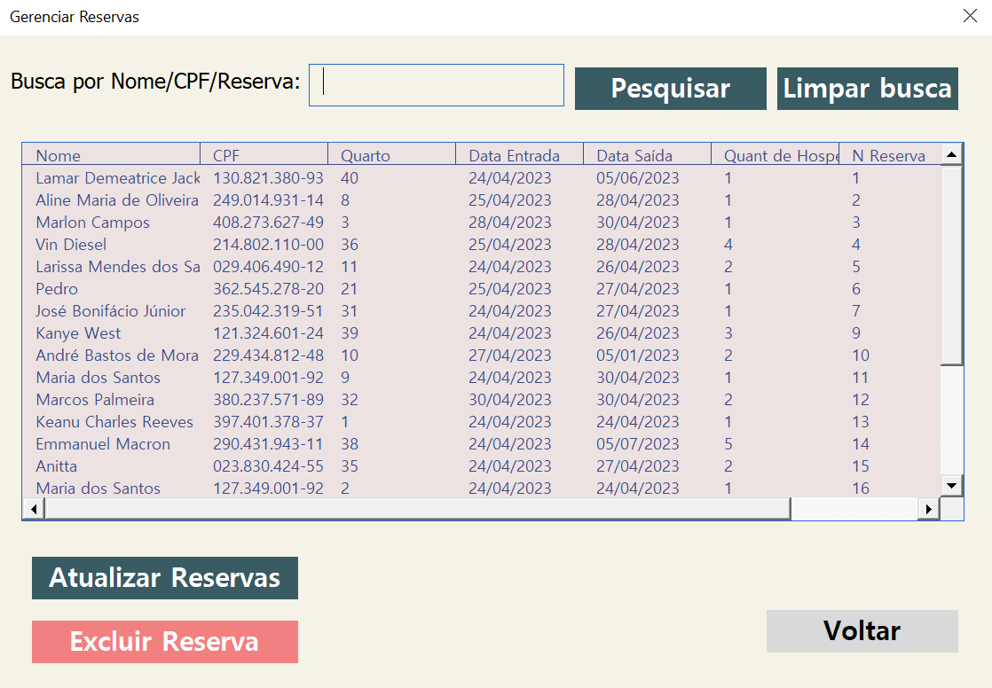
 | A INTERFACE "Gerenciar Reservas" TEM UM FUNCIONAMENTO SEMELHANTE A TELA ANTERIOR, PODEMOS FAZER PESQUISAS E LIMPAR A BUSCA, ASSIM COMO NA TELA ANTERIOR, COM UM DIFERENCIAL, É POSSIVEL TAMBÉM A BUSCA POR Nº DA RESERVA. ALÉM DE SER POSSÍVEL ATUALIZAR RESERVAS JÁ FEITAS, COMO TROCAR O QUARTO, QUANTIDADE DE HÓSPEDES E DATA DE SAÍDA EM UMA TELA SEMELHANTE A DE ESCOLHER QUARTO. O BOTÃO "Excluir Reserva" DELETA PERMANENTEMENTE A RESERVA FEITA PARA OS USUÁRIOS. AO CLICAR NO BOTÃO "Voltar" É ABERTO UM MSGBOX PERGUNTANDO SE O USUÁRIO DESEJA REALMENTE SAIR DA TELA ATUAL, AO ESCOLHER "SIM" VOLTA PARA TELA PRINCIPAL.

